4-10(2)
4-10 水産物生産量－海域別漁獲量(2)
 |  |  |  |  |  |  | （単位：1,000t）
海域・国（地域） | 2017 | 2018 | 2019 | 海域・国（地域） | 2017 | 2018 | 2019

(14)太平洋北東部 |  |  |  | (16)太平洋中東部
アメリカ合衆国 | 3,184 | 2,892 | 2,979 | メキシコ | 1,171 | 1,169 | 1,168
カナダ | 181 | 191 | 182 | パナマ | * 86 | 104 | 169
 |  |  |  | アメリカ合衆国 | 171 | 176 | 155
(15)太平洋中西部 |  |  |  | (日本) | 7 | 6 | 6
インドネシア | 4,407 | 4,853 | * 4,975
ベトナム | 3,153 | 3,190 | 3,285 | (17)太平洋南西部
フィリピン | 1,724 | 1,887 | 1,899 | ニュージーランド | 426 | 404 | 409
タイ | 924 | 1,027 | 1,040 | (日本) | * 11 | 12 | * 12
マレーシア | 773 | 697 | 669
パプアニューギニア | 314 | 320 | 273 | (18)太平洋南東部
韓国 | 237 | 292 | 264 | ペルー | 4,129 | 7,151 | 4,796
台湾 | 193 | 210 | 253 | チリ | 1,919 | 2,108 | 1,951
キリバス | 163 | 198 | 225 | エクアドル | 526 | 513 | 506
日本 | * 185 | * 199 | * 195 | 中国 | 333 | 380 | * 364
ミクロネシア連邦 | 101 | 131 | 184 | (日本) | 9 | 7 | * 7
カンボジア | * 138 | * 154 | * 137
アメリカ合衆国 | 110 | 100 | 108 | (19)太平洋南氷洋
マーシャル諸島 | 70 | 78 | 102 | 韓国 | 1 | 1 | 0

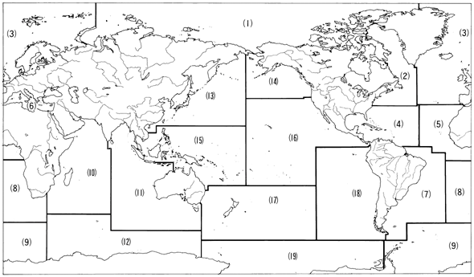

海域名
(1)北極海 (6)地中海，黒海 (11)インド洋東部 (16)太平洋中東部
(2)大西洋北西部 (7)大西洋南西部 (12)インド洋南氷洋 (17)太平洋南西部
(3)大西洋北東部 (8)大西洋南東部 (13)太平洋北西部 (18)太平洋南東部
(4)大西洋中西部 (9)大西洋南氷洋 (14)太平洋北東部 (19)太平洋南氷洋
(5)大西洋中東部 (10)インド洋西部 (15)太平洋中西部

